Readme
Integrationsregister
Integrationsregistret håller information om applikationssamband och hur dessa är realiserade på RTjP.

Allmänt
Dokumentet innehåller integrationer som är realiserade via Regional Tjänsteplattform (RTjP), i enlighet med VGR:s integrationsstrategi och målarkitektur för integration. Integrationer som är realiserade på annat sätt omfattas inte av dokumentet.
Dokumentet innehåller ett antal flikar. Varje flik är en lista där man kan söka och filtrera på värden för att hitta information.
För att lägga till en ny post i en lista kopierar man en mall-post som finns längst ner i listan.
OBS 1: När dokumentet öppnas för redigering, skall detta i första hand göras i webbläsaren/Excel Online, för att undvika att låsa dokumentet för andra
OBS 2: När dokumentet sparas, se till att inte lämna aktiva filter då dessa stör när dokumentet öppnas för läsning av andra personer

Flikar
Följande flikar finns i dokumentet. Längst ner i varje flik finns en instruktion och hjälpfunktioner för ifyllnad.
Applikation | Varje rad är en Applikation
Integration | Varje rad är en Integration
Integrationslösning | Varje rad är en Integrationslösning
Integrationsbeställning | Varje rad är en Integrationsbeställning
Intg.lösning<->Integration | Varje rad är en koppling mellan en Integrationslösning och en Integration
Intg.beställning<->Integration | Varje rad är en koppling mellan en Integrationsbeställning och en Integration

Färgkoder
Följande färgkoder används i dokumentet.
Löp-ID | Ett fält där man anger en unik identifierare. Om två eller flera värden i listan är samma markeras de med rött.
Inmatning | Ett fält där man anger fritext
Val | Ett fält där man väljer ett värde från en lista
Refererad data | Ett fält som fylls i automatiskt utifrån övriga val

Integrationsmönster
Följande värden på integrationsmönster används för Integration. Integrationsmönster definieras i Referensarkitektur för integration.
Asynkront flöde
Synkront flöde HL7v2
Synkront flöde HTTP (proxy)
Synkront flöde RIV-TA
Asynkront flöde med bearbetning
Synkront flöde HL7v2 med bearbetning
Synkront flöde HL7v2 till HTTP
Synkront flöde HTTP med bearbetning
Synkront flöde HTTP till HL7v2
Synkront flöde HTTP till RIV-TA
Synkront flöde RIV-TA med bearbetning
Synkront flöde RIV-TA till HTTP
Asynkront flöde (generiskt)
Synkront flöde (generiskt)

Livscykelstatus
Föjande värden på livscykelstatus används för Applikation och Integration. Dokumentet skall spegla tillståndet i produktion.
Planerad | Under design/utveckling/införande
I drift | Används i skarp drift
Avvecklad | Tagen ur drift, borttagen, används inte längre

Modell för register

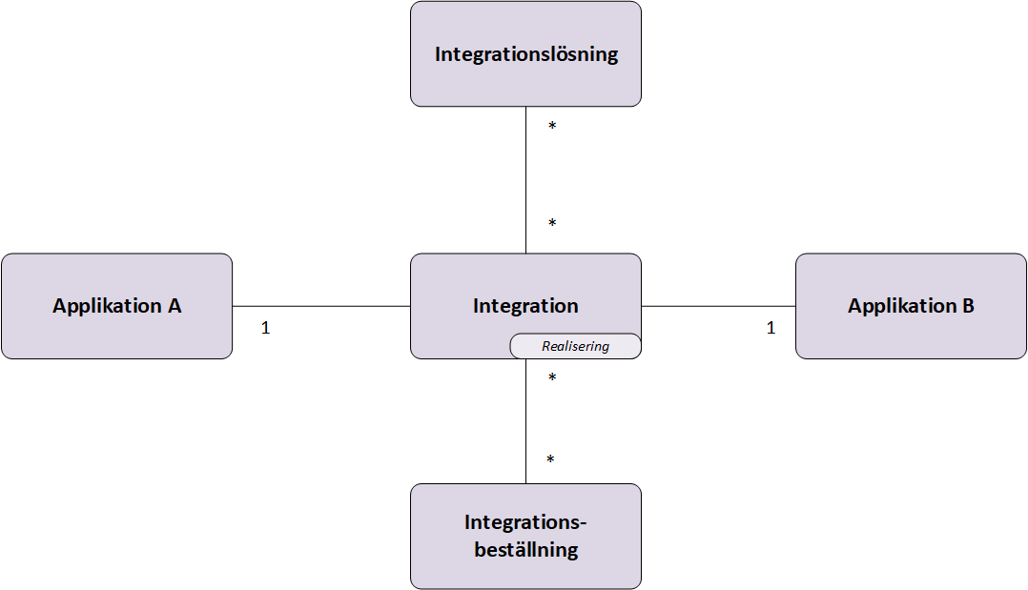

Checklista Leveranskoordinator
Integrationsbeställning: Länk till Integrationsdesign
För varje Integration i Integrationsdesign:
- Kontrollera att den är skapad med rätt ID i Integrations-fliken
- Kontrollera Livscykelstatus "I drift"
- Kontrollera koppling till rätt applikationer utifrån vad som står i Integrationsdesign
- Kontrollera länk till Integrationsdiagram
- Kontrollera ifylld Realisering
- På fliken Intg.beställning<->Integration: Kontrollera kopplad till order
- På fliken Intg.lösning<->Integration: Kontrollera kopplad till lösning (kopplas alltid om det finns en lösningssida)

